Worksheet
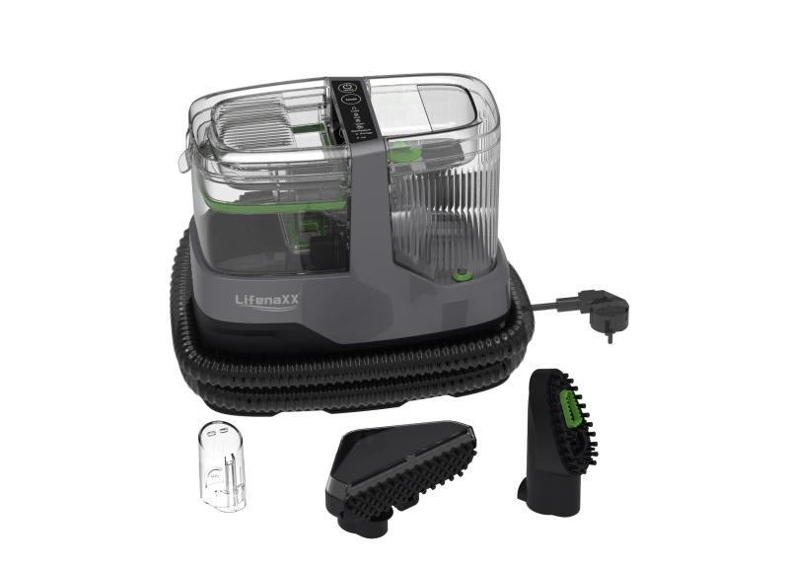
Lifenaxx Textildampfreiniger 1800W Pro LX-069

Artikelnummer | 5344 |  | VE | 2
EAN | 4260101730213 |  | Stück pro Palette | 28
Zollnummer | 85081100 |  | Lagen Pro Palette | 4

Abmessungen - Artikel
Länge(cm) | Breite(cm) | Höhe(cm) | Gewicht(g)
30.7 | 28 | 17 | 3600

Abmessungen - Artikelverpackung
Länge(cm) | Breite(cm) | Höhe(cm) | Leergewicht(g) | Gewicht(g) Artikel+Verpackung
43 | 32 | 26 | 580 | 5500

Abmessungen - VE Karton (Masterkarton)
Länge(cm) | Breite(cm) | Höhe(cm) | Gewicht(g)
54.5 | 44.5 | 35 | 11700

Verpackung - Bestandteile
Rest Zubehör (g) | Papier/Pappe (g) | Styropor (g) | Kunstst. Hohlkörper(g) | Kunstst. Folien(g) | Materialverbunde (g)
0 | 500 | 0 | 0 | 10 | 0

Weiterführende Informationen
Technaxx Reseller Portal

